sheet1
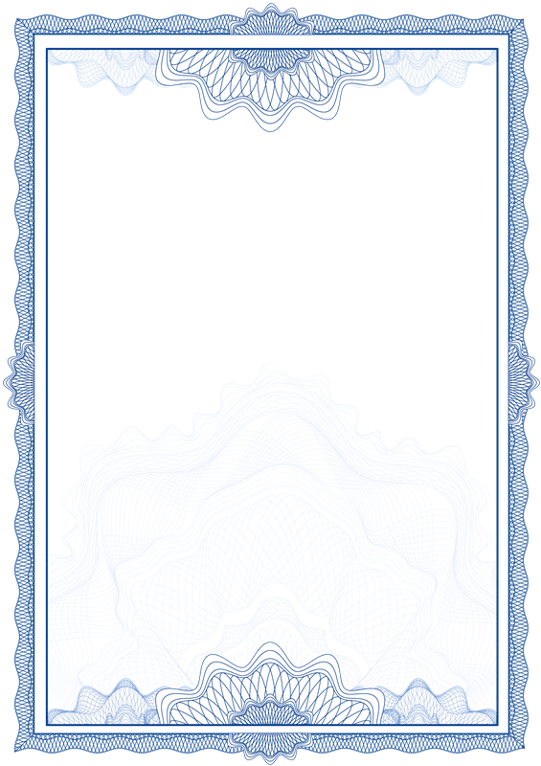

实习证明

兹有 ${entity.zy}专业 ${entity.xm} 同学于 ${entity.fromDate} 至 ${entity.toDate} 在 ${entity.gs} 实习。

该学生实习期间工作认真，在工作中遇到不懂的地方,能够虚心向富有经验的前辈请教，对于别人提出的工作建议,可以虚心听取。同时，该学生严格遵守我公司的各项规章制度，实习时间，服从实习安排，完成实习任务。

特此证明。

 | 证明人： ${entity.zmr}

 | ${entity.zmsj}

